Perceel 2
De hier opgegeven prijzen zijn exclusief BTW, inclusief all overige kosten zoals inhuis- transport-, instructie-, advies en ontwerpkosten. De uitgevraagde producten dienen te voldoen aan de eisen zoals geformuleerd in de Aanbestedingsleidraad en het PvE bijlage 1. Korting dient in een percentage aangegeven te worden. Om de verhouding van het uitgevraagde meubilair te optimaliseren is er een indicatie van verwachte afname gehanteerd. Hier kunnen geen rechten aan worden verleend. Naast het kernassortiment dient Inschrijver een algemeen kortingspercentage te vermelden voor items buiten het kernassortiment.

* Alleen de gele velden invullen
Omschrijving | Specificaties | Sfeerimpressie | Productencatalogus | Aantal | Brutoprijs ontwerp (€) | Korting | Nettoprijs (€) | Subtotaal (€)
Zitelement L | Merk Rofa, type Coated by Rofa rond zitelement, totaal Ø 260 x H105 Zitgedeelte Ø 260 x D40 Ruggedeelte Ø 180 onder en Ø170 boven (schuine rug) Polyether schuim, met een elastische coating Duurzaam en circulair Waterdicht en uv-bestendig Eenvoudig te reinigen, onverkleurbaar Zithoogte H45, hoogte rugleuning H60, zitdiepte D40 Prijs per kwart, in totaal 6 hele elementen nodig | 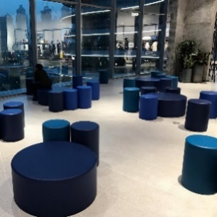 |  | 24 |  |  | € - | € -
Zitelement L (alternatief) | Functionele eisen (afmeting en zitplekken) hetzelfde als Zitelement L, maar dan een goedkoper alternatief |  |  | 24 |  |  | € - | € -
Zitelement M | Merk Rofa, type Coated by Rofa rond zitelement, Ø 150 x H45 Polyether schuim, met een elastische coating. Duurzaam en circulair Waterdicht en uv-bestendig Eenvoudig te reinigen, onverkleurbaar Zithoogte H45 |  |  | 9 |  |  | € - | € -
Zitelement M (alternatief) | Functionele eisen (afmeting en zitplekken) hetzelfde als Zitelement M, maar dan een goedkoper alternatief |  |  | 9 |  |  | € - | € -
Picknicktafel L | Lande Cheek L 240 x B 80 x H 75 cm Kern: 30mm multiplex Toplaag: Laminaat Randafwerking: Recht gefreesd, rand transparant gelakt | 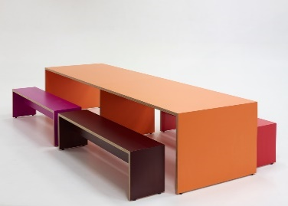 |  | 16 |  |  | € - | € -
Picknicktafel M | Lande Cheek L 180 x B 80 x H 75 cm Kern: 30mm multiplex Toplaag: Laminaat Randafwerking: Recht gefreesd, rand transparant gelakt |  |  | 18 |  |  | € - | € -
Picknickbank L | Lande Cheek bank L 230 x B 37 x H 45 cm Toplaag: Laminaat Randafwerking: Recht gefreesd, rand transparant gelakt |  |  | 32 |  |  | € - | € -
Picknickbank L (alternatief) | Functionele eisen (afmeting en zitplekken) hetzelfde als Picknickbank L, maar dan een goedkoper alternatief |  |  | 32 |  |  | € - | € -
Picknickbank M | Lande Cheek bank L 170 x B 37 x H 45 cm Toplaag: Laminaat Randafwerking: Recht gefreesd, rand transparant gelakt |  |  | 36 |  |  | € - | € -
Picknickbank M (alternatief) | Functionele eisen (afmeting en zitplekken) hetzelfde als Picknickbank M, maar dan een goedkoper alternatief |  |  | 36 |  |  | € - | € -
Pendel armatuur studienis | Muuto Grain Bamboe en plastic composiet meerdere kleuren Ø 21 cm x H18,5 cm 4m bijbehorend snoer bijbehorende plafondkap incl LED lichtbron | 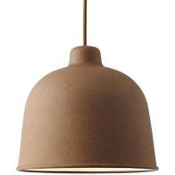 |  | 34 |  |  | € - | € -
Pendel armatuur personeelskamer | Merk Zooi, type Jul Gemaakt uit restmateriaal staal, gevouwen kap Opgehangen in een groep |  |  | 3 |  |  | € - | € -
Pendel armatuur science | Merk Zuiver, diverse uitvoeringen van type Hanglamp Hawk; Driedubbel, Lang en Breed 2 stuks per tafel |  |  | 8 |  |  | € - | € -
Bank personeelskamer | Merk Rofa, type Samba Duo low Stalen frame, volledig gevormd met koudgehard polyurethaan. Zitting van dubbel zacht schuim, inlegstoffering in andere stof en kleur onderstel houten poten B144 x H82 x D77. Zithoogte 43 cm. Armhoogte 57 cm. | 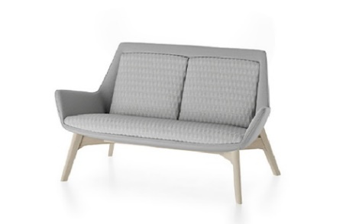 |  | 1 |  |  | € - | € -
Fauteuil personeelskamer | Merk Rofa, type Samba High oorstoel Stalen frame, volledig gevormd met koudgehard polyurethaan. Zitting van dubbel zacht schuim, inlegstoffering in andere stof en kleur Onderstel houten poten B80 x H106 xD78. Zithoogte 43 cm. Armhoogte 54 cm | 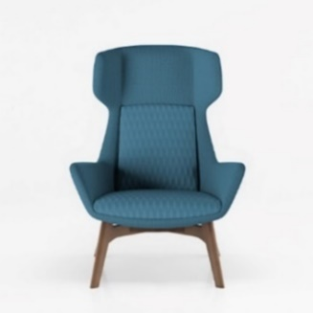 |  | 4 |  |  | € - | € -
Ronde salontafel 60 | Merk Hay, type Bella Coffee Table Afmeting: rond 60 x H32 Gelakt eiken |  |  | 2 |  |  | € - | € -
Stoelen Hennep | Vepa Hemp Fine-FI10 / 12 Zitting van 100% plantaardige materialen: hennep en plantaardige hars Kuip hennepvezel, afgewerkt met lijnolie Onderstel 4-poot metaal zonder armleggers W51 x D54,9 x H81 Zithoogte 45 cm Stapelbaar | 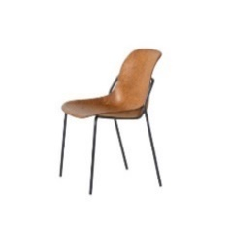 |  | 37 |  |  | € - | € -
Auditoriumstoel Society | Merk Enea, type Tray Chair Verrijdbaar onderstel staal Ø14×2 mm rond, in kleur gelakt, met bodemplaat voor tassen Schaal polypropyleen im kleur, lage rug, afm B55 x D55 x H78 Schrijfblad inklapbaar, smalle variant Zithoogte H46 |  |  | 32 |  |  | € - | € -
Poef-kruk | Wybelt, zitelement van 100% gerecycled kunststof. Oneindig circulair Zithoogte 45 cm Diameter 38 cm Kleur/Uitvoering: gerecycled kunststof aangevuld met papiersnippers. | 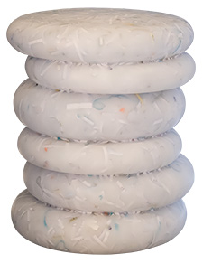 |  | 8 |  |  | € - | € -
Treinbank huisje | Merk Rofa, type BASE Rughoogte: 110 cm Zitting voorzien van koudschuim en voorzien van Nosag veren, Diepte 77 cm, zithoogte 47 cm Breedte 180cm Gesloten plintbak, kleur bijpassend bij stoffering Stofgroep 3 | 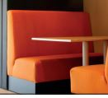 |  | 6 |  |  | € - | € -
Tafel huisje | Blad met kolompoot Pedrali kolom voor vloerbevestiging: Permanent 4731/AC geborsteld staal Blad: 18mm berken mulptiplex voorzien van C2C coating Adler Varicolor blank mat met 10% witte pasta toegevoegd Afm: B170 x D80 2 kolompoten per tafelblad 16 kolompoten, 8 bladen |  |  | 6 |  |  | € - | € -
Tafel leerplein | Merk Vepa, type T40 Blad: 18 mm berken multiplex. Whitewash 2 lagen gekleurde biobased coating Adler Varicolor kleurloos mat met 10% witte pasta toegevoegd Frame: 4-poots metaal, gelast frame, zwart Poten: 35x35 mm, wanddikte 2 mm Bladframe: 40x20 mm, wanddikte 2 mm B140 x D70 x H74,5 (bij 18mm blad) Kunststof vloerdoppen Bladframe voorzien van kunststof stapelnokken Stapelbaar in waaiervorm |  |  | 15 |  |  | € - | € -
Gordijn roomdivider | Rails: metalen rails met Wave of Swing plooisysteem, rail gemonteerd aan verlaagd plafond (achterhout opnemen) Lengte rail ca 5 meter Gordijn: geconfectioneerd met plooifactor 2, hoogte H280cm Referentie Kvadrat Noon of Daybreak |  |  | 1 |  |  | € - | € -
Krukken Hennep | Vepa Hemp High HI-10MF Zitting van 100% plantaardige materialen: hennep en plantaardige hars Kuip afgewerkt met lijnolie Onderstel 4-poot onderstel metaal buis rond 16 mm Zithoogte 75 cm Zonder rugleuning Voetensteun | 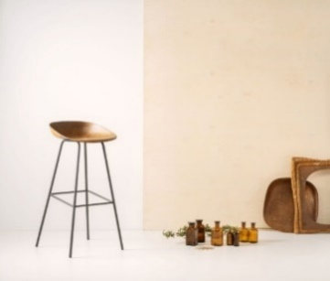 |  | 19 |  |  | € - | € -
Kruk leerplein science | Merk Hay, type kruk Soft Edge Low Stapelbaar Volledig onder het tafelblad te schuiven tbv proefjes B40 x D40 x H65 Standaard glijder Onderstel: metaal poedercoat Zitting: eiken fineer, watergedragen beits |  |  | 32 |  |  | € - | € -
Ronde tafel | Merk Vepa, type T60 Ronde metalen kolompoot met ronde metalen vloerplaat Ø 89mm Blad: 25mm berken mulptiplex voorzien van C2C coating Adler Varicolor mat transparante basis met 10% witte pasta toegevoegd Afmeting: Ø 120cm Onderstel: kleuren volgens kleurenkaarten “Epoxy en lak – Kerncollectie” en “Epoxy en lak – Trendcollectie” | 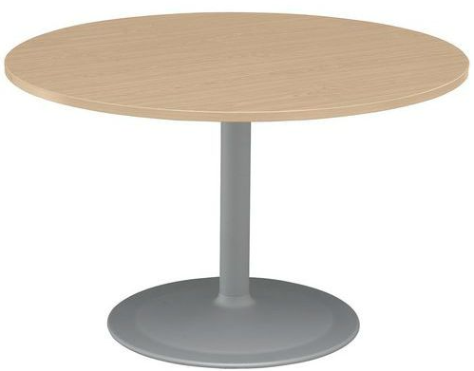 |  | 2 |  |  | € - | € -
Ronde tafel personeelskamer | 4P ronde tafel Merk Hay, type Two-Coloured Afmeting: rond 105cm, H74 Blad en onderstel in dezelfde dikte, blad in doorendoor gekleurd mdf. In meerdere combinaties |  |  | 6 |  |  | € - | € -
Stoelen aan lange leestafel | Merk Crassevig, type Lene In kleur gebeitst eiken fineer B46 x D52 x H81 Zithoogte 46 Ongestoffeerd |  |  | 14 |  |  | € - | € -
Hoge tafels | Vierkante tafel hout Merk Crassevig, type Anna AT Afmeting: B85 x D85 x H92 cm Massief houten frame, taps toelopende poten Blad in 6mm dik multiplex afgewerkt in hout fineer Standaard glijders | 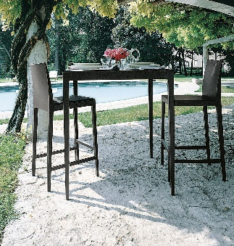 |  | 4 |  |  | € - | € -
Kruk bij hoge tafels | Merk Crassevig, type Anna 65/CS Afmeting B38 x D47 x H98 Zithoogte 65 cm Massief houten frame, aluminium coetsteun, schaal in 5mm dik multiplex afgewerkt met fineer Ongestoffeerd Standaard glijders | 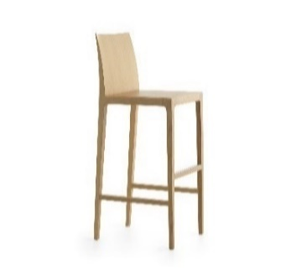 |  | 8 |  |  | € - | € -
Stoel vilt | Vepa Felt Fine - Fl10 Zitschaal van 100% gerecycled post-consumer PET-vilt Kuip in uni-colour Onderstel 4-poot metaal zonder armleggers W51 x D47,3 x H81 Zithoogte H45 Stapelbaar |  |  | 46 |  |  | € - | € -
Kruk vilt | Vepa Felt High HL-10MF Zitschaal van 100% gerecycled post-consumer PET-vilt Kuip in uni-colour Onderstel 4-poot metaal buis rond 16 mm met voetbeugel W43,5 x D46,8 x H89,1 Zithoogte 75 cm Zonder rugleuning, met voetensteun | 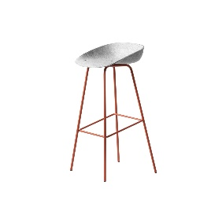 |  | 10 |  |  | € - | € -
Kast docent standaard lokaal (1 kast bestaat uit 2 stuks gekoppeld van genoemd element) | Merk Vepa, type Rack Frame; metalen kaderframe (buis 25x25 mm), stelvoeten, geen rijenboring, hoogtemaat 2OH B98,6 x D45,1 x H89,9 3 Stuks legbord metaal Koppelverbindingen t.b.v. lineaire opstelling Wandstabilisatie Inzetelementen 18 mm melamine 1x Kastelement 1OH op positie 2 (van beneden af gezien) B93,5 x D45 x H36,4 Kastelement 1OH met deuren en cilinderslot op positie 1 (van beneden af gezien) B93,5 x D45 x H36,4 Frame en legborden: Metaaldelen geëpoxeerd: kleuren volgens kleurenkaarten “Epoxy en lak Kerncollectie” en “Epoxy en lak Trendcollectie” Inzetelementen: kleuren volgens kleurenkaarten “Decoren Kerncollectie” en “Decoren Trendcollectie” | 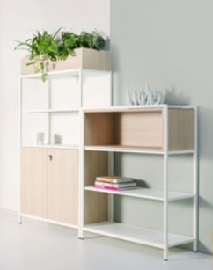 |  | 85 |  |  | € - | € -

Subtotaal beoordelingsprijs meubilair ex BTW |  |  |  |  |  |  |  | € -

Omschrijving |  | Merk of leverancier |  | Aantal | Brutoprijs (€) | Korting | Nettoprijs (€) | Subtotaal (€)
Korting op brutoprijslijst buiten kernassortiment |  |  |  | 1 |  | 10% | € - | € -
Korting op brutoprijslijst buiten kernassortiment |  |  |  | 1 |  | 10% | € - | € -
Korting op brutoprijslijst buiten kernassortiment |  |  |  | 1 |  | 10% | € - | € -
Korting op brutoprijslijst buiten kernassortiment |  |  |  | 1 |  | 10% | € - | € -
Korting op brutoprijslijst buiten kernassortiment |  |  |  | 1 |  | 10% | € - | € -
Korting op brutoprijslijst buiten kernassortiment |  |  |  | 1 |  | 10% | € - | € -
Korting op brutoprijslijst buiten kernassortiment |  |  |  | 1 |  | 10% | € - | € -
Korting op brutoprijslijst buiten kernassortiment |  |  |  | 1 |  | 10% | € - | € -
Korting op brutoprijslijst buiten kernassortiment |  |  |  | 1 |  | 10% | € - | € -
Korting op brutoprijslijst buiten kernassortiment |  |  |  | 1 |  | 10% | € - | € -
Totaal |  |  |  | 1 | € 30,000.00 | 100% | € - | € -
*Het is mogelijk om 1 tot 10 merken/leveranciers toe te voegen met een totaal van €30.000. Hierbij rekeninghoudend met een evenredige verdeling. Bij 2 leveranciers 30.000/2, bij 10 leveranciers 30.000/10.

Subtotaal beoordelingsprijs korting buiten kernassortiment ex BTW |  |  |  |  |  |  |  | € -

Totaal beoordelingsprijs perceel 2 ex BTW |  |  |  |  |  |  |  | € -

Naam Inschrijver
Naam tekenbevoegde
Handtekening
Datum

Scope scholengroep en Scala College en Coenecoop College - Aanbestedingsleidraad, PRJ-2101003.05, 29-04-2022
Commercieel vertrouwelijk

Perceel 4
De hier opgegeven prijzen zijn exclusief BTW, inclusief all overige kosten zoals inhuis- transport-, instructie-, advies en ontwerpkosten. De uitgevraagde producten dienen te voldoen aan de eisen zoals geformuleerd in de Aanbestedingsleidraad en het PvE bijlage 1. Korting dient in een percentage aangegeven te worden. Om de verhouding van het uitgevraagde meubilair te optimaliseren is er een indicatie van verwachte afname gehanteerd. Hier kunnen geen rechten aan worden verleend. Naast het kernassortiment dient Inschrijver een algemeen kortingspercentage te vermelden voor items buiten het kernassortiment.

* Alleen de gele velden invullen
Omschrijving | Specificaties | Sfeerimpressie | Productencatalogus | Aantal | Brutoprijs ontwerp (€) | Korting | Nettoprijs (€) | Subtotaal (€)
Zitblok eiland A | Afmeting: 100L x 100B x 45H cm Materiaal: houten kern - polycoat gespoten RAL kleur Kopse kanten ingefreesde handgrepen |  |  | 4 |  |  | € - | € -
Zitblok eiland B | Afmeting: 100L x 100B x 45H cm Materiaal: houten kern - polycoat gespoten RAL kleur Kopse kanten ingefreesde handgrepen |  |  | 5 |  |  | € - | € -
Zitblok eiland C | Afmeting: 100L x 50B x 70 h cm Materiaal: houten kern met polycoat gespoten RAL kleur Kopse kanten ingefreesde handgrepen |  |  | 3 |  |  | € - | € -
Wandmeubel | Afmeting: ca.boven paneel 120L x 90B cm onderpaneel 120L x 90B cm leungedeelte 23B x 18H cm Materiaal: MDF constructie met 5cm koudschuim en gestoffeerd in Vescom Creek Met haaklatten bevestigen aan de wand |  |  | 6 |  |  | € - | € -
Stoel A | Afmeting: 46B x 39D x 47ZH Frame: 4 -poots in vierkant, staal, kleur zwart Kuip: zitting en rug laminaat beuken multiplex kern in HPL kleur |  |  | 370 |  |  | € - | € -
Stoel B | Afmeting: ca. 59B x 45ZH x 45ZD x 77H cm Kuip: kunststof, 4 -poot en stapelbaar min. 6 stuks |  |  | 88 |  |  | € - | € -
Stoel C | Afmeting: 78H x 52ZB x 57ZD x 46ZH cm Frame: staal, 4-poot in de kleur zwart Zitting: gestoffeerd |  |  | 45 |  |  | € - | € -
Stoel D | Afmeting: 53B x 54D x 45ZH cm Frame: staal 4-poot, kleur zwart - stapelbaar min. 6 stuks Kuip: kunststof |  |  | 40 |  |  | € - | € -
Loungestoel A | Afmeting: 45ZH x 68ZD x 62ZB x 75RH cm Zitting: stof gemeleerd Frame: blank gelakt hout |  |  | 2 |  |  | € - | € -
Loungestoel B | Afmeting: ca. 57B x 60D x 48ZH x 46RH cm Frame: metaal slede, kleur zwart Zitting: geheel gestoffeerd in 300 martindale stof met een padding | 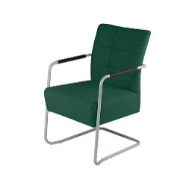 |  | 1 |  |  | € - | € -
Verrijdbare stoel | Afmeting: 64B x 64D x 40-50ZH x 77-87 H cm Frame: swivel voet, chroom Kuip: kunststof |  |  | 16 |  |  | € - | € -
Stoel met armleuningen | Afmeting: ca. 59B x 45ZH x 45ZD x 77H cm Kuip: kunststof, 4 -poot en stapelbaar min. 6 stuks | 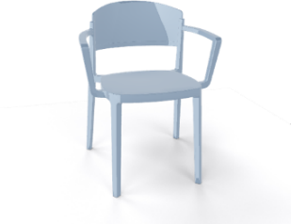 |  | 22 |  |  | € - | € -
Fauteuil | Afmeting: ca. 62B x 60D x 44ZH x 71H cm Frame: metaal slede, kleur zwart Materiaal: geheel gestoffeerd in 300 martindale stof |  |  | 2 |  |  | € - | € -
Bistro tafel | Afmeting: 80L x 80B cm Frame: kolompoot vierkant in gepoxeerd in kleur zwart Blad: 18 mm berken multiplex. dubbelzijdig beplakt met HPL Fenix NTM 0720 Nero |  |  | 10 |  |  | € - | € -
Ronde zitbank | Afmetingen:Ø 180 L* 40 D* 45 H Constructie: Plaatstaal en koker aan elkaar gelast Afwerking: Gepoxeerd in keur RAL wit Zitting: Berken multiplex 18 mm + 2 kleuren HPL top | 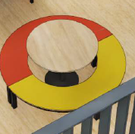 |  | 3 |  |  | € - | € -
Kolompoottafel A | Afmeting: Ø100 x 76H cm Frame: kolompoot rond in gepoxeerd in kleur zwart Blad: 18mm berken multiplex + 1 zijde HPL top Egger H3349 ST9 |  |  | 3 |  |  | € - | € -
Kolompoottafel C | Afmeting: Ø 80 x 76H cm Frame: kolompoot rond in gepoxeerd in kleur zwart Blad: 25mm spaanplaat, top HPL, kleur Egger - houttextuur |  |  | 1 |  |  | € - | € -
Ronde tafel | Afmeting: Ø 120 x ca. 76H cm Frame: Staal, 4 poten 30x50 mm, kleur zwart Blad: 25mm spaanplaat, top melamine, kleur Egger - houttextuur |  |  | 27 |  |  | € - | € -
Docententafel | Hoogte verstelbaar: 74 cm -116 cm (met wielen) Bediening: gasveer Afmeting werkblad: 80x60 cm incl. wielen Materiaal: aluminium wit | 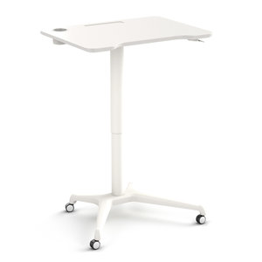 |  | 4 |  |  | € - | € -
Kruk A bij statafel | Afmeting: ca.76L x 34B x 76H cm Materiaal: stalen frame en zitting van plaatstaal, kleur zwart |  |  | 36 |  |  | € - | € -
Kruk B bij bouwkundig werkblad | Afmeting: ca. 29D x 45ZH x 35B cm Materiaal: zitting hout, kleur zwart Frame: Staal kleur zwart |  |  | 19 |  |  | € - | € -
Kruk C | Afmeting: Ø 41 x 80ZH cm Frame: rond staal, zwart Zitting: gestoffeerd |  |  | 8 |  |  | € - | € -
Kruk D bij werkbank | Afmeting: 60H cm Frame: metaal, zwart met voetenspijlen Zitting: Beuken | 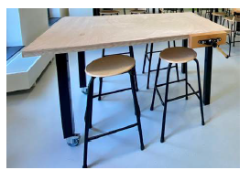 |  | 56 |  |  | € - | € -
Kruk E | Afmeting: circa. Ø 45 x 45ZH cm Frame: kunststof zwart - stapelbaar | 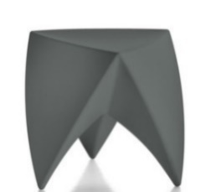 |  | 16 |  |  | € - | € -
Kruk F | Afmeting: 49B x 47D x 76ZH cm Frame: 4-poot kunststof - zwart, stapelbaar min. 4 stuks Kuip: kunststof - zwart |  |  | 76 |  |  | € - | € -
Kruk H | Afmeting: 45H cm Frame: 4-poten, metaal, zwart Zitting: Beuken met HPL kleur | 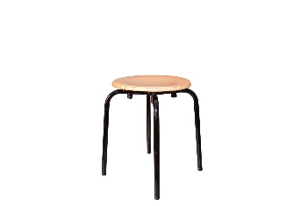 |  | 20 |  |  | € - | € -
Kruk in hoogte verstelbaar | Afmeting: Ø 33 x 45-63ZH cm Frame: kunststof, instelling zithoogte met gasveer Zitting: zachte zitinleg |  |  | 10 |  |  | € - | € -
Kruk G | Afmeting: 43x42 (bxd) , zithoogte 76 cm Materiaal: kunststof glasvezelversterkt propyleen, zwart Stapelbaar 5 stuks |  |  | 8 |  |  | € - | € -
Kruk met voetenring | Verstelbare hoogteinstelling 55-81 cm Werkbladhoogte 90-110 cm Zitting PUR zwart Onderstel zwart kunststof met glijders | 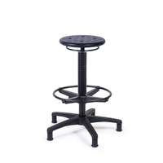 |  | 4 |  |  | € - | € -
Tafel met prullenbak | Afmeting: 180L x 90B x 76H cm Frame: 4-poot metaal, kokerprofiel dicht gelast 40x40mm, kleur zwart Blad: 18 mm berken multiplex. dubbelzijdig beplakt met HPL Fenix NTM 0720 Nero Ingo, zwart Inclusief afvalemmer 30 liter in het blad verwerkt |  |  | 14 |  |  | € - | € -
Tafel A | Afmeting: 260L x 100B x 76H cm Frame: 4-poot metaal, kokerprofiel dicht gelast 40x40mm, kleur zwart Blad: 25mm spaanplaat, top melamine kleur Egger - houttextuur |  |  | 12 |  |  | € - | € -
Tafel B | Afmeting: 160L x 80B x 76H cm Frame: 4-poot metaal, kokerprofiel dicht gelast 40x40mm, kleur zwart Blad: 25mm spaanplaat, top melamine, kleur Egger - houttextuur |  |  | 80 |  |  | € - | € -
Tafel C | Afmeting: 240B x 100D x 75H cm Frame: 4-poots massief blank beuken Ø5 cm Blad: 25mm plaatmateriaal melamine eiken licht met bijbehorend ABS randen |  |  | 3 |  |  | € - | € -
Stamtafel | Afmeting: ca. 350L x 100B x 76H cm Frame: U-poten 70x70mm staal zwart Blad: eikenhout naturel blank min. 28 ma.x 40mm bladdikte |  |  | 1 |  |  | € - | € -
Werkbank verrijdbaar | Afmeting: 200x70cm, 85cm hoog Blad: 36 mm berkenmultiplex, onbehandeld Onderstel: 4-poot, koker 60x60mm Met wielen |  |  | 6 |  |  | € - | € -
Bijzettafel A | Afmeting: ca. 48L x 38B x 52H cm Materiaal: aluminium, zwart Kopse kanten ingefreesde handgrepen |  |  | 1 |  |  | € - | € -
Bijzettafel B | Afmeting: Ø45 x 42H cm Materiaal: metaal in draad vorm, zwart |  |  | 2 |  |  | € - | € -
Bijzettafel C | Afmeting: Ø33 x 37H cm Materiaal: hout, zwart gespoten Rand massief verjongd |  |  | 1 |  |  | € - | € -
Bijzettafel D | Afmeting: Ø78 x 45H cm Materiaal: fineer blad en onderstel staal zwart |  |  | 1 |  |  | € - | € -
Bijzettafel 4-poots | Afmeting: 120 x 60 cm Hoogte instelbaar 62-86 cm Zwevend blad: materiaal 25 melamine houtkleur Frame: poottype A (4-poots), kleur |  |  | 2 |  |  | € - | € -
Ronde statafel met prullenbak | Afmeting: Ø100 x ca .110H cm Frame: 4-poot metaal, kokerprofiel dicht gelast 40x40mm, kleur zwart Blad: 18 mm berken multiplex - dubbelzijdig beplakt met HPL Fenix NTM 0720 Nero Ingo, zwart Inclusief afvalemmer 30 liter in het blad verwerkt |  |  | 9 |  |  | € - | € -
Hoge tafel A | Afmeting: 280L x 100B x 105H cm Frame: H-poten 40x40mm staal zwart Blad: eikenhout naturel blank min. 28 ma.x 40mm bladdikte |  |  | 1 |  |  | € - | € -
Hoge tafel B | Afmeting: 160L x 80B x ca. 105H cm Frame: 4-poot H profiel- metaal, kokerprofiel dicht gelast 50x50mm, kleur zwart Blad: 25mm spaanplaat, top HPL , kleur Egger uni kleur |  |  | 21 |  |  | € - | € -
Modulaire bank | Afmeting: 2x bank met rug 100D x 100B x 45ZHx 65RH cm 1x bank met rug 100Dx 135B x 45ZH x 65RH cm 1x bank met helft rug 100Dx 135B x 45ZH x 65RH cm 1x hoek stuk 100D x 100B x 45ZH x 65RH cm 1x hocker 100D x 100B x 65H cm Materiaal: fibreguard 3 tinten blauw |  |  | 1 |  |  | € - | € -
Bank aan tafel C | Afmeting: 180B x 42D x 45ZH cm Frame: 4-poots massief blank beuken onderstel Ø 3,8 cm Materiaal: geheel gestoffeerd in 300 martindale stof |  |  | 3 |  |  | € - | € -
Loungebank de luxe | Afmeting: 210B x 90D x 45ZH x 85H cm Staal geveerd, Koud schuim HR 45 soft Bekleding: Fibreguard Poten: zwart steel (prodinter) Hoogte 15 cm |  |  | 1 |  |  | € - | € -
Poef | Afmeting: Ø45L x 45H cm Materiaal: Fibreguard, met knopen en stiksels |  |  | 2 |  |  | € - | € -
Pedaalemmer | Afmeting: ca. 27,5L x 16D x 42H cm Materiaal: RVS of zwart Losse binnenbak, 30 liter inhoud, met voet pedaal bedienen |  |  | 1 |  |  | € - | € -
Vergadertafel | Afmeting: 480L x 160D x 75H cm Frame: 4-poot metaal,30x50 mm kokerprofiel dicht gelast, kleur zwart Blad: uit 3 delen 160 x 160 cm, 25mm plaatmateriaal HPL eiken licht 4 stekkerdozen inbouw, 2x230V, 1x datapoort CAT6A,1xHDMI, 3 mtr snoer |  |  | 4 |  |  | € - | € -
Bench t.b.v. 12 personen | Afmeting: 4x 180B x 80D x 75H cm Frame: poottype A (4-poots) kleur zwart Blad: 25mm plaatmateriaal melamine eiken licht met bijbehorend ABS randen Inclusief kabelgoot en kabeldoorvoer | 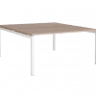 |  | 1 |  |  | € - | € -
Werkblad tegen wand met poten en wandbeugel | Afmeting: 5100x600mm Frame: 4-poot metaal, 40x40 mm kokerprofiel dicht gelast 40x40mm Blad: 36 mm berkenmultiplex (of vergelijkbaar), onbehandeld Bevestiging met houten wandbeugel over de lengte |  |  | 3 |  |  | € - | € -

Subtotaal beoordelingsprijs meubilair ex BTW |  |  |  |  |  |  |  | € -

Omschrijving |  | Merk of leverancier |  | Aantal | Brutoprijs (€) | Korting | Nettoprijs (€) | Subtotaal (€)
Korting op brutoprijslijst buiten kernassortiment |  |  |  | 1 |  | 10% | € - | € -
Korting op brutoprijslijst buiten kernassortiment |  |  |  | 1 |  | 10% | € - | € -
Korting op brutoprijslijst buiten kernassortiment |  |  |  | 1 |  | 10% | € - | € -
Korting op brutoprijslijst buiten kernassortiment |  |  |  | 1 |  | 10% | € - | € -
Korting op brutoprijslijst buiten kernassortiment |  |  |  | 1 |  | 10% | € - | € -
Korting op brutoprijslijst buiten kernassortiment |  |  |  | 1 |  | 10% | € - | € -
Korting op brutoprijslijst buiten kernassortiment |  |  |  | 1 |  | 10% | € - | € -
Korting op brutoprijslijst buiten kernassortiment |  |  |  | 1 |  | 10% | € - | € -
Korting op brutoprijslijst buiten kernassortiment |  |  |  | 1 |  | 10% | € - | € -
Korting op brutoprijslijst buiten kernassortiment |  |  |  | 1 |  | 10% | € - | € -
Totaal |  |  |  | 1 | € 50,000.00 | 100% | € - | € -
*Het is mogelijk om 1 tot 10 merken/leveranciers toe te voegen met een totaal van €50.000. Hierbij rekeninghoudend met een evenredige verdeling. Bij 2 leveranciers 50.000/2, bij 10 leveranciers 50.000/10.

Subtotaal beoordelingsprijs korting buiten kernassortiment ex BTW |  |  |  |  |  |  |  | € -

Totaal beoordelingsprijs perceel 4 ex BTW |  |  |  |  |  |  |  | € -

Naam Inschrijver
Naam tekenbevoegde
Handtekening
Datum

Scope scholengroep en Scala College en Coenecoop College - Aanbestedingsleidraad, PRJ-2101003.05, 29-04-2022
Commercieel vertrouwelijk

